발판 생성
전체 발판 생성을 위한 순서에 따른 프로우차트

유저가 생성할 발판을 선택하는 단계
캐릭터에 발판생성 버튼에 설정된 발판이 발사되기 전
유저가 선택한 발판이 발사되고 발판이 생성되기전까지

체인지 버튼을 누른다.
발판 생성 버튼을 누를 때
발파이 발사된 뒤

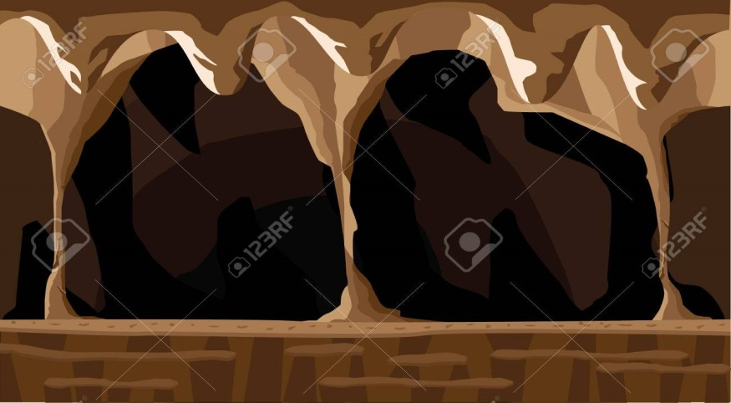
점프
들기
생성
상호작용
M

1.현재 캐릭터가 생성가능한 발판의 종류 개수 2.발판 생성버튼에 설정되어있는 발판값 요청.
1.유저의 현재 상태 2.생성되어있는 발판의 개수
3.생성버튼에 있는 발판의 값
4.생성되어있는 발판리스트 요청

발판 생성버튼이 입력이 되었는가
지형에 부딪혔는가?
최대 사거리까지 진행 하였는가>
생성 실패라는 걸 알려주는 연출

캐릭터의 DB
유저의 DB
발판 위치에 다른 요소가 존재하는가

발사한 발판 삭제
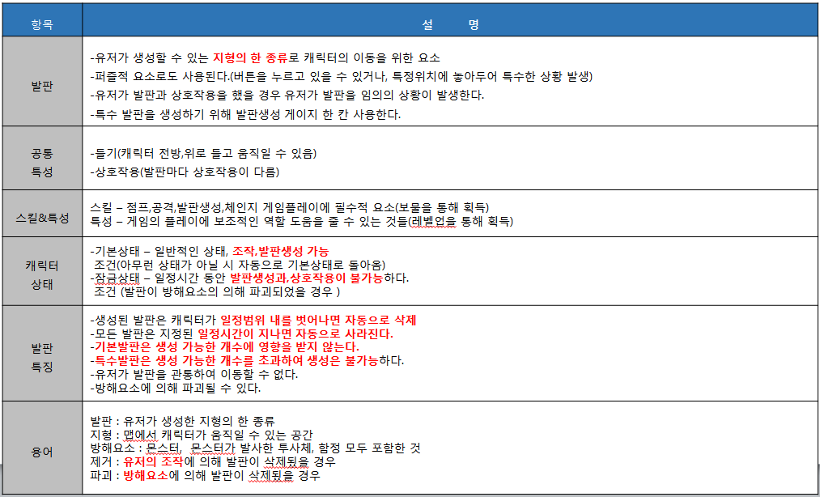
1.현재 캐릭터가 생성가능한 발판의 종류 개수 2.발판 생성버튼에 설정되어있는 발판값 출력.

1.유저의 현재 상태 2.생성되어있는 발판의 개수
3.생성버튼에 있는 발판의 값
4.생성되어있는 발판리스트 출력

날라간 발판 위치에 다른 요소가 존재하는가
종료

1번데이터를 기준으로 발판 종류가 2개 이상인가?

1번 데이터 캐릭터가 현재 발판 생성이 가능한 상태인가?

2번 데이터의 생성버튼에 있는 발판을 다음 종류의 발판으로 바꾼다.
생성한 발판이 기본발판인가?

바뀐 생성버튼의 발판 정보를 입력

3번데이터 생성할 발판이 기본 발판인가?
생성 가능한 발판개수 -1 발판리스트에 생성한 발판 추가 입력

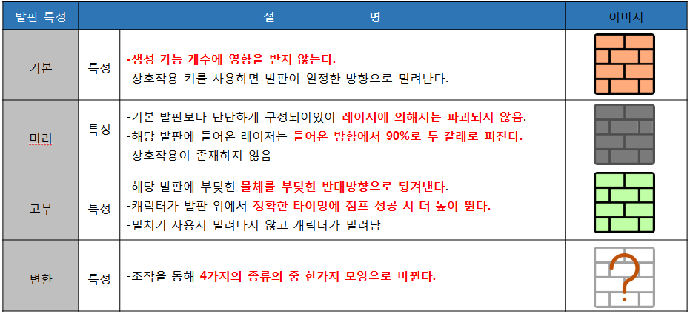

캐릭터의 DB

유저의 DB
2번데이터 생성가능한 발판 갯수가 남아 있는가?

종료

발판 생성 완료

3번데이터의 생성버튼에 있는 발판데이터를 받아 캐릭터가 보고있는 방향으로 발사

발사 단계 종료
종료

